상품제안서
회의 위촉 회의 기업 단체 원목 명패 SW-007-02 | 상품코드: F32665

 |  | 02-412-0044 | www.easy1.co.kr
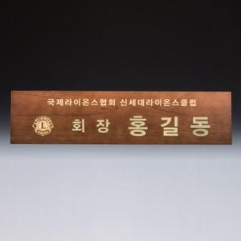

【상세/제작정보】 | <p><b style="font-size: 12pt;">* 배송비</b></p><p><span style="font-size: 12pt;"><b>- 명패 (명패는 개별 포장입니다. ex. 2개 제작시 2박스) / 7000원별도</b></span>&nbsp; &nbsp;</p>

【인쇄/포장옵션】 | / 포장불가능

【공급단가】 | 수량
*VAT별도 | 단가

【상품 URL】 | https://dev.easy1.co.kr:443/src/goods_detail.php?gdno=32665

